Quelques_graphes
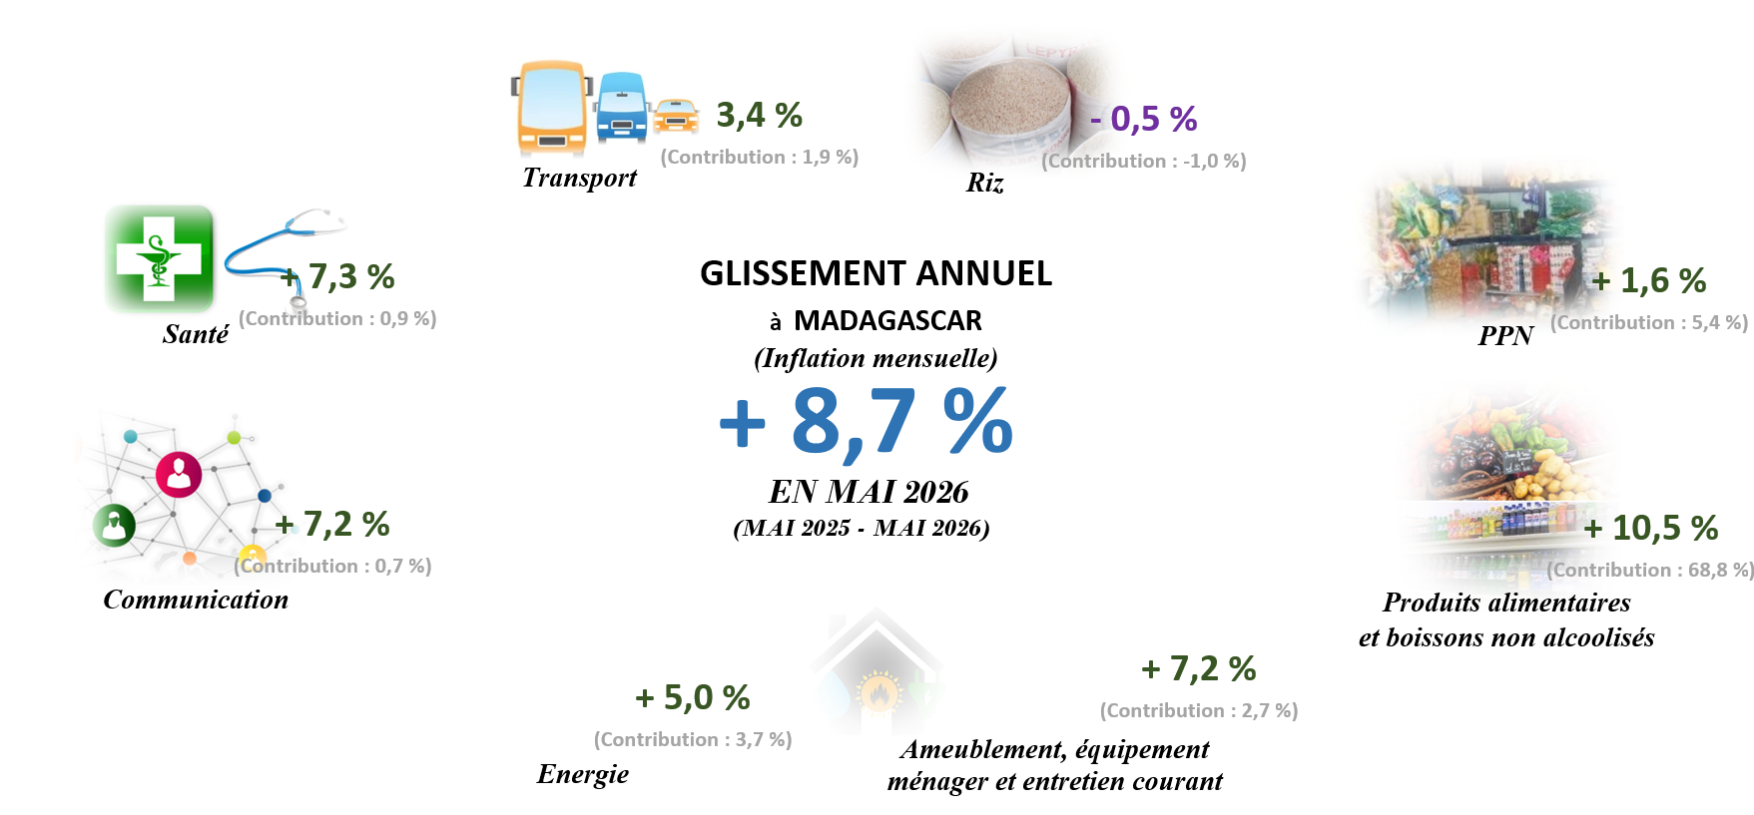
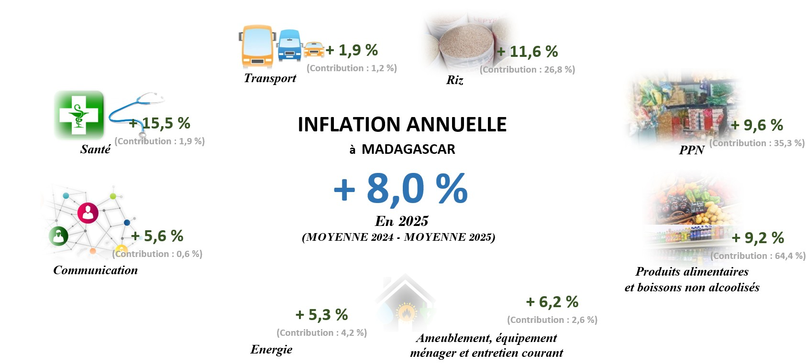
 |  |  |  | a

Evolution des indices des principaux regroupement
 | Ensemble | Riz | PPN | Produits alimentaires et boissons non alcoolisés
Jan-16 | 98.3 | 99.5 | 98.9 | 98.5
Feb-16 | 98.7 | 99.8 | 99.2 | 98.8
Mar-16 | 98.8 | 99.9 | 99.6 | 99.3
Apr-16 | 99.0 | 100.0 | 99.9 | 99.5
May-16 | 99.2 | 100.0 | 99.9 | 99.6
Jun-16 | 99.6 | 100.1 | 100.0 | 99.9
Jul-16 | 100.2 | 100.1 | 100.0 | 100.1
Aug-16 | 100.4 | 99.9 | 99.9 | 100.2
Sep-16 | 100.6 | 99.7 | 99.9 | 100.3
Oct-16 | 100.8 | 100.0 | 100.3 | 100.7
Nov-16 | 101.3 | 100.2 | 100.7 | 101.0
Dec-16 | 103.0 | 100.7 | 101.6 | 102.2
Jan-17 | 104.1 | 102.1 | 102.8 | 103.3
Feb-17 | 105.2 | 105.7 | 105.6 | 105.2
Mar-17 | 106.6 | 108.7 | 107.9 | 106.7
Apr-17 | 107.6 | 112.2 | 110.1 | 108.1
May-17 | 107.9 | 112.7 | 110.7 | 108.5
Jun-17 | 108.4 | 112.4 | 110.8 | 108.8
Jul-17 | 108.7 | 112.5 | 111.2 | 109.2
Aug-17 | 109.1 | 113.0 | 111.7 | 109.7
Sep-17 | 109.5 | 113.2 | 112.2 | 110.0
Oct-17 | 110.1 | 115.4 | 113.6 | 111.0
Nov-17 | 112.1 | 124.0 | 119.3 | 114.4
Dec-17 | 113.9 | 130.8 | 123.8 | 117.1
Jan-18 | 114.8 | 131.4 | 124.7 | 118.1
Feb-18 | 115.4 | 131.4 | 125.0 | 118.9
Mar-18 | 116.2 | 132.5 | 125.9 | 119.6
Apr-18 | 116.7 | 132.7 | 126.1 | 120.0
May-18 | 116.9 | 133.0 | 126.3 | 120.3
Jun-18 | 117.6 | 134.0 | 127.0 | 120.9
Jul-18 | 118.2 | 134.3 | 127.4 | 121.3
Aug-18 | 118.7 | 134.3 | 127.5 | 121.7
Sep-18 | 119.1 | 134.8 | 128.0 | 122.1
Oct-18 | 119.5 | 134.8 | 128.1 | 122.3
Nov-18 | 120.2 | 135.1 | 128.8 | 123.5
Dec-18 | 121.9 | 136.3 | 130.4 | 125.0
Jan-19 | 122.4 | 136.6 | 130.8 | 125.5
Feb-19 | 123.0 | 136.7 | 130.9 | 125.8
Mar-19 | 123.3 | 136.7 | 131.0 | 126.0
Apr-19 | 123.5 | 136.6 | 131.1 | 126.3
May-19 | 123.9 | 136.2 | 130.9 | 126.4
Jun-19 | 124.7 | 136.3 | 131.1 | 126.8
Jul-19 | 124.8 | 136.4 | 131.3 | 127.1
Aug-19 | 125.2 | 136.7 | 131.6 | 127.3
Sep-19 | 125.4 | 136.7 | 131.7 | 127.5
Oct-19 | 125.7 | 136.9 | 131.9 | 127.8
Nov-19 | 126.0 | 136.9 | 132.3 | 128.2
Dec-19 | 126.7 | 137.3 | 133.1 | 128.9
Jan-20 | 127.2 | 137.5 | 133.4 | 129.3
Feb-20 | 127.7 | 137.6 | 133.5 | 129.7
...
Evolution des indices des principaux regroupement
 | Ensemble | Riz | PPN | Produits alimentaires et boissons non alcoolisés
Jan-22 | 141.6 | 152.2 | 150.6 | 146.6107
Feb-22 | 142.6 | 153.7 | 151.8 | 147.8535
Mar-22 | 143.5 | 153.9 | 152.9 | 149.188
Apr-22 | 144.5 | 154.3 | 154.6 | 150.7652
May-22 | 145.5 | 154.3 | 155.0 | 152.0741
Jun-22 | 146.9 | 154.4 | 155.9 | 154.2117
Jul-22 | 149.5 | 154.8 | 157.4 | 156.6643
Aug-22 | 151.4 | 155.1 | 158.2 | 157.93
Sep-22 | 152.5 | 155.2 | 158.6 | 159.2292
Oct-22 | 153.7 | 155.5 | 159.0 | 160.6342
Nov-22 | 154.8 | 158.1 | 160.8 | 162.2441
Dec-22 | 155.9 | 160.8 | 162.7 | 163.8893
Jan-23 | 157.8 | 165.3 | 165.9 | 166.7831
Feb-23 | 159.1 | 168.1 | 168.1 | 168.8793
Mar-23 | 161.3 | 173.6 | 171.7 | 172.3344
Apr-23 | 162.0 | 173.9 | 172.1 | 173.0996
May-23 | 162.6 | 173.8 | 172.2 | 173.6914
Jun-23 | 163.5 | 173.2 | 172.4 | 174.4994
Jul-23 | 163.7 | 173.2 | 172.4 | 174.5569
Aug-23 | 164.3 | 173.2 | 172.7 | 175.026
Sep-23 | 165.0 | 173.5 | 173.1 | 175.4499
Oct-23 | 165.4 | 173.7 | 173.4 | 175.8969
Nov-23 | 165.9 | 174.1 | 174.1 | 176.4539
Dec-23 | 167.5 | 177.2 | 176.9 | 178.3016
Jan-24 | 169.0 | 178.4 | 178.5 | 179.541
Feb-24 | 170.9 | 179.3 | 179.8 | 181.6829
Mar-24 | 173.0 | 181.0 | 181.3 | 183.2307
Apr-24 | 173.9 | 181.6 | 181.9 | 183.9565
May-24 | 174.6 | 181.8 | 182.4 | 184.5518
Jun-24 | 175.2 | 181.9 | 182.7 | 185.2256
Jul-24 | 176.0 | 182.0 | 183.2 | 185.9784
Aug-24 | 177.1 | 182.1 | 183.5 | 186.8783
Sep-24 | 177.9 | 182.8 | 184.1 | 187.527
Oct-24 | 178.5 | 183.3 | 184.5 | 188.0677
Nov-24 | 179.5 | 186.5 | 186.7 | 189.5657
Dec-24 | 181.9 | 193.9 | 191.7 | 193.0791
Jan-25 | 185.0 | 200.0 | 196.7 | 197.3784
Feb-25 | 186.6 | 203.3 | 199.2 | 199.7644
Mar-25 | 187.6 | 203.9 | 200.1 | 200.8441
Apr-25 | 188.2 | 204.4 | 200.6 | 201.4281
May-25 | 188.8 | 203.9 | 200.6 | 201.7165
Jun-25 | 189.7 | 204.3 | 201.2 | 202.6551
Jul-25 | 190.0 | 204.4 | 201.5 | 203.2046
Aug-25 | 190.7 | 204.4 | 201.6 | 203.9164
Sep-25 | 191.3 | 204.6 | 201.9 | 204.3985
Oct-25 | 191.8 | 204.8 | 202.1 | 204.891
Nov-25 | 192.4 | 205.2 | 202.5 | 205.8262
Dec-25 | 195.0 | 206.0 | 203.7 | 209.397
Jan-26 | 196.4 | 205.7 | 203.7 | 210.8133
Feb-26 | 198.9 | 205.8 | 204.2 | 214.0836
...

Glissement annuel 2017
 | Ensemble | Riz | PPN | Produits alimentaires et boissons non alcoolisés
Janvier | 5.9 | 2.6 | 3.9 | 4.9
Février | 6.6 | 5.9 | 6.5 | 6.4
Mars | 7.9 | 8.7 | 8.2 | 7.5
Avril | 8.6 | 12.2 | 10.3 | 8.7
Mai | 8.7 | 12.7 | 10.8 | 8.9
Juin | 8.8 | 12.2 | 10.8 | 9.0
Juillet | 8.4 | 12.3 | 11.2 | 9.1
Août | 8.6 | 13.1 | 11.8 | 9.5
Septembre | 8.8 | 13.5 | 12.3 | 9.7
Octobre | 9.2 | 15.4 | 13.2 | 10.3
Novembre | 10.7 | 23.8 | 18.5 | 13.2
Décembre | 10.6 | 29.8 | 21.8 | 14.6
Glissement annuel 2018
 | Ensemble | Riz | PPN | Produits alimentaires et boissons non alcoolisés
Janvier | 10.3 | 28.7 | 21.3 | 14.3
Février | 9.7 | 24.3 | 18.3 | 13.0
Mars | 9.0 | 21.9 | 16.7 | 12.1
Avril | 8.5 | 18.3 | 14.5 | 11.0
Mai | 8.4 | 18.0 | 14.1 | 10.9
Juin | 8.5 | 19.3 | 14.6 | 11.1
Juillet | 8.8 | 19.4 | 14.5 | 11.1
Août | 8.8 | 18.9 | 14.1 | 11.0
Septembre | 8.8 | 19.0 | 14.1 | 10.9
Octobre | 8.5 | 16.8 | 12.8 | 10.2
Novembre | 7.3 | 8.9 | 7.9 | 8.0
Décembre | 6.9 | 4.3 | 5.3 | 6.7

Glissement annuel 2019
 | Ensemble | Riz | PPN | Produits alimentaires et boissons non alcoolisés
Janvier | 6.7 | 3.9 | 4.9 | 6.3
Février | 6.6 | 4.1 | 4.8 | 5.8
Mars | 6.1 | 3.2 | 4.0 | 5.3
Avril | 5.9 | 2.9 | 3.9 | 5.2
Mai | 5.9 | 2.4 | 3.6 | 5.1
Juin | 6.0 | 1.7 | 3.2 | 4.9
Juillet | 5.6 | 1.5 | 3.1 | 4.8
Août | 5.5 | 1.7 | 3.2 | 4.7
Septembre | 5.3 | 1.4 | 2.9 | 4.5
Octobre | 5.2 | 1.5 | 3.0 | 4.5
Novembre | 4.9 | 1.3 | 2.7 | 3.8
Décembre | 4.0 | 0.7 | 2.1 | 3.2
Glissement annuel 2020
 | Ensemble | Riz | PPN | Produits alimentaires et boissons non alcoolisés
Janvier | 3.9 | 0.6 | 2.0 | 3.0
Février | 3.9 | 0.6 | 1.9 | 3.1
Mars | 4.2 | 1.1 | 2.4 | 3.6
Avril | 4.5 | 1.6 | 2.6 | 3.7
Mai | 4.3 | 1.8 | 2.8 | 3.7
Juin | 3.9 | 1.8 | 2.7 | 3.7
Juillet | 4.0 | 1.8 | 2.7 | 3.6
Août | 3.9 | 1.7 | 2.6 | 3.7
Septembre | 4.3 | 1.9 | 2.6 | 4.3
Octobre | 4.3 | 1.8 | 2.7 | 4.3
Novembre | 4.4 | 2.3 | 2.7 | 4.3
Décembre | 4.5 | 3.2 | 3.3 | 4.8

Glissement annuel 2021
 | Ensemble | Riz | PPN | Produits alimentaires et boissons non alcoolisés
Janvier | 5.0 | 5.7 | 5.0 | 5.7
Février | 4.9 | 6.9 | 5.7 | 6.0
Mars | 5.1 | 8.0 | 6.5 | 6.4
Avril | 5.4 | 7.6 | 7.0 | 7.1
Mai | 5.8 | 7.9 | 7.5 | 7.6
Juin | 6.1 | 7.8 | 8.0 | 8.0
Juillet | 6.3 | 7.7 | 8.5 | 8.4
Août | 6.4 | 7.6 | 8.9 | 8.4
Septembre | 6.3 | 7.2 | 8.9 | 8.0
Octobre | 6.2 | 7.1 | 8.9 | 7.9
Novembre | 6.2 | 7.0 | 8.9 | 8.0
Décembre | 6.2 | 6.6 | 8.6 | 7.8
Glissement annuel 2022
 | Ensemble | Riz | PPN | Produits alimentaires et boissons non alcoolisés
Janvier | 6.0 | 4.7 | 7.5 | 7.3
Février | 6.3 | 4.5 | 7.5 | 7.6
Mars | 6.2 | 3.1 | 7.0 | 7.5
Avril | 6.2 | 3.4 | 7.4 | 7.5
Mai | 6.4 | 3.1 | 7.2 | 7.8
Juin | 6.9 | 3.3 | 7.2 | 8.6
Juillet | 8.7 | 3.6 | 7.6 | 9.8
Août | 9.3 | 3.7 | 7.7 | 10.3
Septembre | 9.7 | 3.9 | 7.7 | 10.9
Octobre | 10.4 | 4.2 | 7.9 | 11.7
Novembre | 10.8 | 5.6 | 8.7 | 12.4
Décembre | 10.8 | 6.5 | 8.9 | 12.6

a

Glissement annuel 2023
 | Ensemble | Riz | PPN | Produits alimentaires et boissons non alcoolisés
Janvier | 11.4 | 8.6 | 10.2 | 13.8
Février | 11.6 | 9.4 | 10.7 | 14.2
Mars | 12.4 | 12.7 | 12.3 | 15.5
Avril | 12.1 | 12.7 | 11.3 | 14.8
Mai | 11.8 | 12.6 | 11.1 | 14.2
Juin | 11.3 | 12.2 | 10.6 | 13.2
Juillet | 9.2 | 11.8 | 9.5 | 11.4
Août | 8.5 | 11.7 | 9.1 | 10.8
Septembre | 8.2 | 11.8 | 9.2 | 10.2
Octobre | 7.6 | 11.7 | 9.0 | 9.5
Novembre | 7.2 | 10.1 | 8.3 | 8.8
Décembre | 7.5 | 10.2 | 8.7 | 8.8
Glissement annuel 2024
 | Ensemble | Riz | PPN | Produits alimentaires et boissons non alcoolisés
Janvier | 7.1 | 7.9 | 7.6 | 7.6
Février | 7.4 | 6.7 | 7.0 | 7.6
Mars | 7.3 | 4.3 | 5.6 | 6.3
Avril | 7.3 | 4.4 | 5.7 | 6.3
Mai | 7.3 | 4.6 | 5.9 | 6.3
Juin | 7.2 | 5.0 | 6.0 | 6.1
Juillet | 7.6 | 5.1 | 6.3 | 6.5
Août | 7.8 | 5.2 | 6.3 | 6.8
Septembre | 7.8 | 5.3 | 6.3 | 6.9
Octobre | 7.9 | 5.5 | 6.4 | 6.9
Novembre | 8.2 | 7.1 | 7.2 | 7.4
Décembre | 8.6 | 9.4 | 8.4 | 8.3

 |  |  | a

 |  | E

Glissement annuel 2025
 | Ensemble | Riz | PPN | Produits alimentaires et boissons non alcoolisés
Janvier | 9.5 | 12.1 | 10.2 | 9.9
Février | 9.2 | 13.4 | 10.8 | 10.0
Mars | 8.4 | 12.7 | 10.3 | 9.6
Avril | 8.2 | 12.5 | 10.3 | 9.5
Mai | 8.1 | 12.1 | 10.0 | 9.3
Juin | 8.2 | 12.3 | 10.1 | 9.4
Juillet | 7.9 | 12.3 | 10.0 | 9.3
Août | 7.7 | 12.3 | 9.9 | 9.1
Septembre | 7.5 | 11.9 | 9.7 | 9.0
Octobre | 7.5 | 11.7 | 9.5 | 8.9
Novembre | 7.2 | 10.0 | 8.5 | 8.6
Décembre | 7.2 | 6.3 | 6.2 | 8.5
Glissement annuel 2026
 | Ensemble | Riz | PPN | Produits alimentaires et boissons non alcoolisés
Janvier | 6.1 | 2.8 | 3.6 | 6.8067
Février | 6.6 | 1.2 | 2.5 | 7.168
Mars | 6.8 | 0.5 | 1.9 | 7.5803
Avril | 7.9 | -0.4 | 1.6 | 9.3712
Mai | 8.7 | -0.5 | 1.6 | 10.5352

Inflation (annuelle) Réalisation
 | Inflation
2017 | 8.5
2018 | 8.5
2019 | 5.6
2020 | 4.1
2021 | 5.8
2022 | 8.1
2023 | 9.8
2024 | 7.6
2025 | 8

 | A

